2.F.PiramidePob_25
FUENTE | Fuente: Censo anual, INE.
ELABORACION | Elaboración: Unidad Técnica de Informe de Estado de Salud y Registros.
TIT LARGO | Pirámide de población a 1 de enero. Comunidad de Madrid, 2024
TIT CORTO | Pirámide de población a 1 de enero. Comunidad de Madrid, 2024

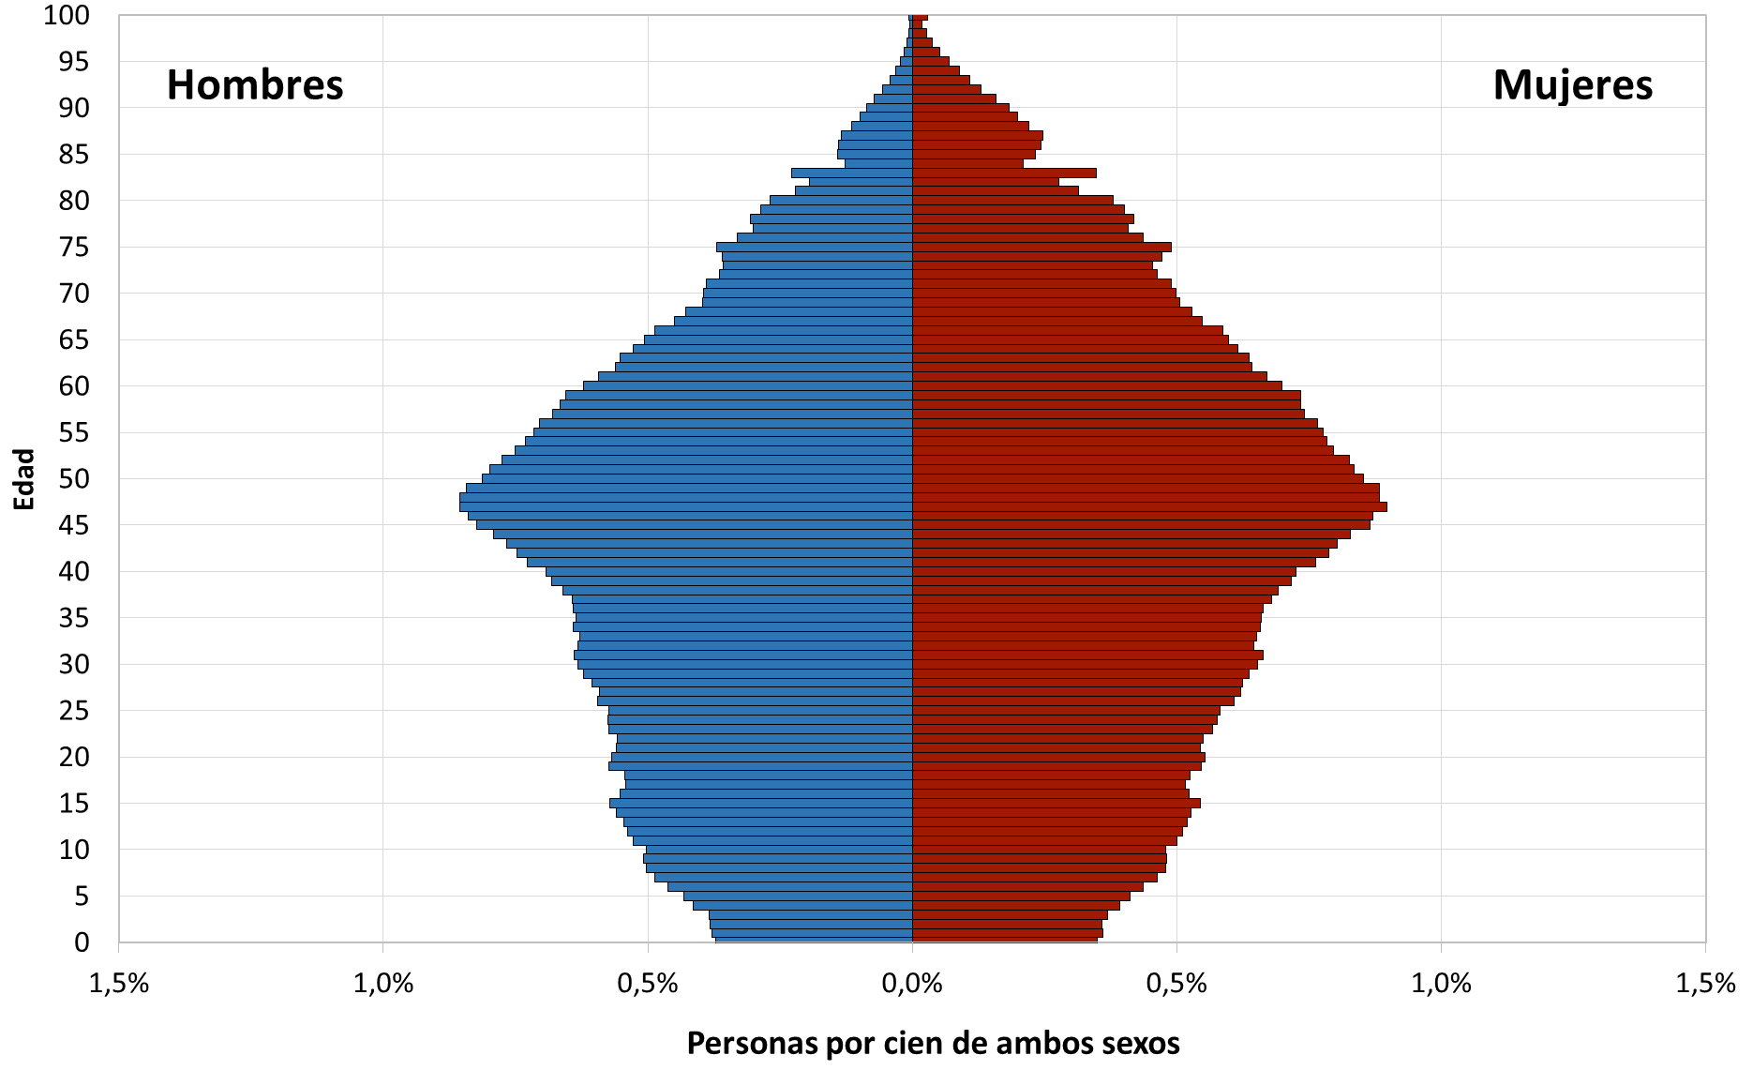

 | DATOS

 |  | Población 2024

 |  | Hombres | Mujeres
 | 0 años | 26,038 | 24,477
 | 1 año | 26,599 | 25,280
 | 2 años | 26,853 | 25,153
 | 3 años | 26,955 | 25,864
 | 4 años | 28,982 | 27,488
 | 5 años | 30,231 | 28,865
 | 6 años | 32,385 | 30,613
 | 7 años | 34,164 | 32,459
 | 8 años | 35,201 | 33,538
 | 9 años | 35,603 | 33,678
 | 10 años | 35,275 | 33,526
 | 11 años | 37,013 | 35,084
 | 12 años | 37,771 | 35,780
 | 13 años | 38,198 | 36,388
 | 14 años | 39,186 | 36,923
 | 15 años | 40,082 | 38,104
 | 16 años | 38,713 | 36,673
 | 17 años | 37,934 | 36,137
 | 18 años | 38,117 | 36,822
 | 19 años | 40,259 | 38,251
 | 20 años | 39,824 | 38,760
 | 21 años | 39,231 | 38,185
 | 22 años | 39,160 | 38,507
 | 23 años | 40,260 | 39,841
 | 24 años | 40,340 | 40,393
 | 25 años | 40,246 | 40,763
 | 26 años | 41,688 | 42,594
 | 27 años | 41,476 | 43,457
 | 28 años | 42,444 | 43,754
 | 29 años | 43,548 | 44,645
 | 30 años | 44,313 | 45,741
 | 31 años | 44,862 | 46,450
 | 32 años | 44,256 | 45,184
 | 33 años | 44,053 | 45,594
 | 34 años | 44,922 | 46,135
 | 35 años | 44,530 | 46,253
 | 36 años | 44,888 | 46,508
 | 37 años | 45,012 | 47,568
 | 38 años | 46,241 | 48,500
 | 39 años | 47,820 | 50,206
 | 40 años | 48,501 | 50,822
 | 41 años | 51,047 | 53,455
 | 42 años | 52,345 | 55,170
 | 43 años | 53,740 | 56,257
 | 44 años | 55,550 | 58,084
 | 45 años | 57,776 | 60,706
 | 46 años | 58,901 | 61,060
 | 47 años | 60,016 | 62,933
 | 48 años | 60,020 | 61,950
 | 49 años | 59,091 | 61,886
 | 50 años | 56,985 | 59,780
 | 51 años | 56,053 | 58,511
 | 52 años | 54,384 | 57,922
 | 53 años | 52,655 | 55,814
 | 54 años | 51,292 | 54,989
 | 55 años | 50,139 | 54,468
 | 56 años | 49,418 | 53,752
 | 57 años | 47,628 | 51,943
 | 58 años | 46,649 | 51,419
 | 59 años | 45,981 | 51,492
 | 60 años | 43,565 | 48,966
 | 61 años | 41,535 | 47,022
 | 62 años | 39,402 | 44,983
 | 63 años | 38,736 | 44,589
 | 64 años | 36,992 | 43,081
 | 65 años | 35,437 | 41,885
 | 66 años | 34,094 | 41,176
 | 67 años | 31,465 | 38,412
 | 68 años | 29,974 | 37,005
 | 69 años | 27,761 | 35,382
 | 70 años | 27,696 | 34,924
 | 71 años | 27,279 | 34,369
 | 72 años | 25,497 | 32,445
 | 73 años | 25,064 | 31,811
 | 74 años | 25,168 | 33,129
 | 75 años | 25,931 | 34,375
 | 76 años | 23,200 | 30,628
 | 77 años | 21,117 | 28,547
 | 78 años | 21,452 | 29,356
 | 79 años | 20,117 | 28,072
 | 80 años | 18,885 | 26,597
 | 81 años | 15,507 | 22,008
 | 82 años | 13,583 | 19,417
 | 83 años | 15,974 | 24,342
 | 84 años | 8,972 | 14,691
 | 85 años | 9,862 | 16,321
 | 86 años | 9,764 | 17,108
 | 87 años | 9,409 | 17,354
 | 88 años | 8,025 | 15,380
 | 89 años | 6,926 | 13,935
 | 90 años | 6,039 | 12,856
 | 91 años | 5,081 | 11,070
 | 92 años | 3,939 | 9,119
 | 93 años | 2,980 | 7,642
 | 94 años | 2,252 | 6,185
 | 95 años | 1,597 | 4,864
 | 96 años | 1,089 | 3,601
 | 97 años | 738 | 2,693
 | 98 años | 492 | 1,861
 | 99 años | 313 | 1,285
 | 100 y más | 410 | 2,065

